Sheet1
射影機の撮影演出
 |  |  |  | レントゲンフィルム

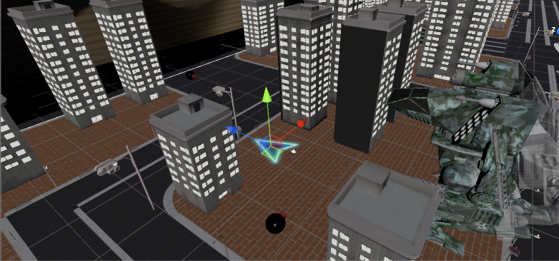

 |  |  |  |  | ロボット

 |  |  |  |  |  |  | 撮影に成功したら…

 |  |  |  |  |  |  |  | ｖ
 |  |  |  |  |  | 射影機の射程範囲

 |  | 射影機
ボタンを長押しで、選択している射影機からレントゲンフィルムが見えるように斜め後ろにカメラを移動させる（視点としてはヘリが見ている）
ロボットは移動を続ける
ロボットが射影機の射程（黄色い範囲）に入ったときに撮影する
全体的に白いフラッシュをかける
撮影に成功したらカメラをビルに近づける
プレイヤーの移動は可能
ボタンを押している間はプレイヤーを無敵にする

ビーコンのカットイン
ビーコンが着弾したときにカットインを入れる
プレイヤーのカメラをズームさせる

 | つぼみのような形の弾を飛ばす。着弾したら |  | 開いて、アンテナが出てくる |  | アンテナが出たら、プレイヤーのカメラのに戻す

デモの追加
ロボットを誘導するシーンをゲーム開始前に挟む。ロボットが一定ラインまで来たらカメラを正面にしてゲーム開始
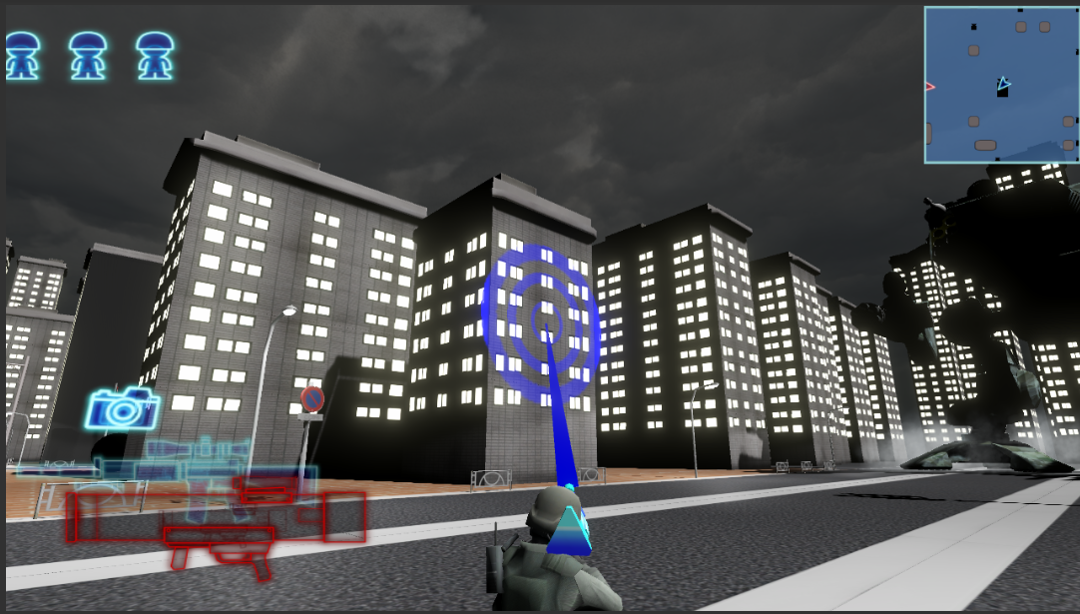

博士のセリフ ビーコンガンを使ってロボットを
誘導するのじゃ！！

ビルの崩れ方
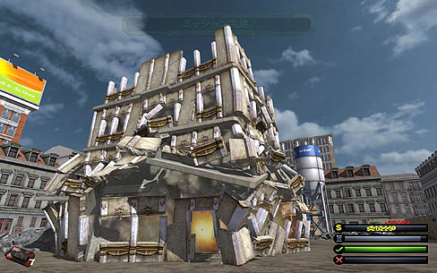

ビルを細かくばらばらにしてもらい、パーツごとに崩れるようにする
衝撃があった方向から崩れるようにする

博士のセリフ
特定の行動
ゲーム開始した瞬間
→左スティックを倒して、移動することができるぞ
Ｘボタンでビーコンを撃ってロボットを誘導するのじゃ

ビーコンを発射したとき
→ロボットをビーコンで誘導し、射影機の前に連れてくるのじゃ
足元のカーソルの方向に射影機はあるぞ。

ロボットがビルを破壊したとき
→あーーーー！わしの大事な街がーーーー！

プレイヤーが死んだとき
→次はだれに出撃してもらうかのぉ・・・

プレイヤーが射影機を発動したとき
→成功していれば向かい側のビルにレントゲンが出るぞ！
レントゲンを撮って弱点を調べるのじゃ。

プレイヤーが射影機を選択したとき
→足元のカーソルの方向に射影機はあるぞい。
きれーいに撮影するのじゃぞ。きれーいに。

ロボットがドローンを発射したとき
→ドローンを発射してきおったな。発見されるとロボットがミサイルを撃ってくるぞ。
Ｙボタンで武器を切り替えてドローンを撃ち落とすのじゃ。

ロボットが防衛ラインに到達したとき
→あー！あー！わしの空タワーが壊されたらこの地域は木っ端みじんじゃ！
今まで取ってきたフィルムから弱点を推測するのじゃ！

射撃フェーズに移行時
→弾は一発しかないぞ！これ作るの時間かかるんだからね！
外したらいかんぞ！

射撃フェーズ時のフィルム確認時
→ちょとずつロボットが近づいてきておるぞ！
はやく打たんか！頭じゃ頭！もしかしたら足かも...いや体か...?
わからん

ロボット撃破成功時（爆発後）
→わしの大事な研究資料があああああ！！

ロボット撃破失敗時（射撃後黒い煙が上がったとき）
→えーい見ておれん！わしが出撃する！

射影機前にビルなし
→あー！フィルム用のビルが壊れとる！
これではレントゲンが撮れんぞ！

弱点映りなし
→ん～？なにもうつってないのぉ
撮り直しじゃ

その他追加する演出
→クリア時、ロボットの爆発する際にロボットのパーツも吹き飛ばす
同時に博士の顔も飛ばす

